상품제안서
[5]미니밴드구급함(반창고) | 상품코드: S15542

 |  |  |  |  |  |  | 02-713-8555 | www.synergygift.co.kr
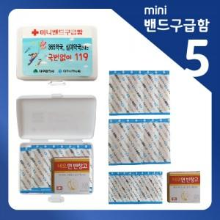

【상세/제작정보】 | 기본수량 이상 주문시 스티커비용 무료입니다.

【인쇄/포장옵션】 | 스티커 / 포장불가능

【공급단가】 | 수량 | 500~ | 1,000~ | 2,000~ | 3,000~ | 5,000~
*VAT별도 | 단가 | 1,160원 | 1,120원 | 1,080원 | 1,030원 | 1,010원

【상품 URL】 | https://www.synergygift.co.kr:443/src/goods_detail.php?gdno=5038

